кейсы
Номер Тест кейса/ID | Название | Предварительные шаги | Шаги | Данные | Ожидаемый результат | attach: | Фактический результат | Баги
1 | Результаты поиска группируются по блокам вертикального меню слева - поиск по СЛОВУ | Открыть раздел /search | Ввести в поиск поисковое слово | Примеры: путин бух ООО
 |  |  | Клик "найти"
 |  |  | Нажать в боковом меню на тестируемый раздел | kontur.ru | 1. В выдаче отображаются материалы только от выбранного раздела 2. Подсвечен выбранный раздел в боковом меню 3. Выделены искомые слова в выдаче (кроме предлогов, союзов, частиц) 4. В поле поиска слева отображается плашка с надписью kontur.ru (Смотрите прикрепленный скрин)
 |  |  |  | Для бухгалтера | 1. В выдаче отображаются материалы с поисковым словом относящиеся к тестируемому разделу 2. Подсвечен выбранный раздел 3. Выделены искомые слова в выдаче |  |  | Как понять что материалы относятся к разделу "для бухгалтера" ? В поле слева не отображается плашка с надписью
 |  |  |  | Законы | 1. В выдаче отображаются материалы с поисковым словом относящиеся к тестируемому разделу 2. Подсвечен выбранный раздел 3. Выделены искомые слова в выдаче | 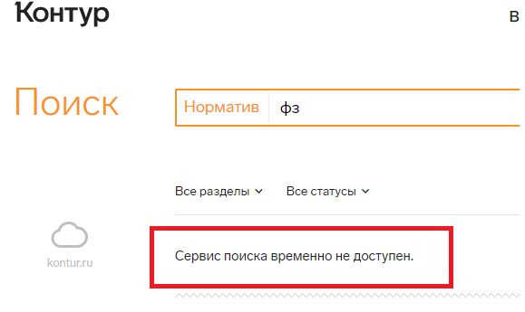 |  | Периодически сервис не выдает результаты по слову, относящемуся к разделу и выдает"Сервис временно не доступен" (смотреть прикрепленный скрин) Так же выдает такую ошибку, если слово не относится к данному разделу, вместо "Искомая комбинация слов нигде не встречается.Попробуйте использовать другие ключевые слова или расширить фильтр".
 |  |  |  | Школа | 1. В выдаче отображаются материалы с поисковым словом относящиеся к тестируемому разделу 2. Подсвечен выбранный раздел 3. Выделены искомые слова в выдаче
 |  |  | Нажать на иконку с многоточием |  | 1. Появляются разделы Организация и Закупки
 |  |  | Нажать в боковом меню на тестируемый раздел | Организации | 1. В выдаче отображаются материалы с поисковым словом относящиеся к тестируемому разделу 2. Подсвечен выбранный раздел 3. Выделены искомые слова в выдаче
 |  |  |  | Закупки | 1. В выдаче отображаются материалы с поисковым словом относящиеся к тестируемому разделу 2. Подсвечен выбранный раздел 3. Выделены искомые слова в выдаче
2 | Результаты поиска группируются по блокам вертикального меню слева - поиск по ФРАЗЕ | Открыть раздел /search | Ввести в поиск поисковую фразу | Примеры: Уставный капитал ООО, его оплата Отмена повышения страховых взносов для ИП
 |  |  | Нажать "найти"
 |  |  | Нажать в боковом меню на тестируемый раздел | kontur.ru | 1. В выдаче отображаются материалы с поисковой фразой относящиеся к тестируемому разделу 2. Подсвечен выбранный раздел 3. Выделены искомые слова из фразы в выдаче(кроме предлогов, союзов, частиц)
 |  |  |  | Для бухгалтерии | 1. В выдаче отображаются материалы с поисковой фразой относящиеся к тестируемому разделу 2. Подсвечен выбранный раздел 3. Выделены искомые слова из фразы в выдаче(кроме предлогов, союзов, частиц) | 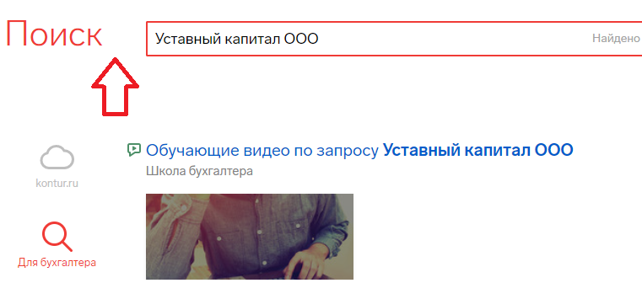 |  | Отсуствует плашка в поле поиска слева (смотреть на скрине)
 |  |  |  | Законы | 1. В выдаче отображаются материалы с поисковой фразой относящиеся к тестируемому разделу 2. Подсвечен выбранный раздел 3. Выделены искомые слова из фразы в выдаче(кроме предлогов, союзов, частиц)
 |  |  |  | Школа | 1. В выдаче отображаются материалы с поисковой фразой относящиеся к тестируемому разделу 2. Подсвечен выбранный раздел 3. Выделены искомые слова из фразы в выдаче(кроме предлогов, союзов, частиц)
 |  |  | Нажать на иконку с многоточием
 |  |  | Нажать в боковом меню на тестируемый раздел | Организации | 1. В выдаче отображаются материалы с поисковой фразой относящиеся к тестируемому разделу 2. Подсвечен выбранный раздел 3. Выделены искомые слова из фразы в выдаче(кроме предлогов, союзов, частиц)
 |  |  |  | Закупки | 1. В выдаче отображаются материалы с поисковой фразой относящиеся к тестируемому разделу 2. Подсвечен выбранный раздел 3. Выделены искомые слова из фразы в выдаче(кроме предлогов, союзов, частиц)
3 | Поиск работает при клике на ENTER | Открыть раздел /search | Ввести в поиск поисковую фразу | Примеры: Уставный капитал ООО, его оплата Отмена повышения страховых взносов для ИП
 |  |  | Нажать ENTER |  | В выдаче отображаются материалы с поисковым запросом
4 | Поиск по спецсимволам | Открыть раздел /search | Ввести в поиск поисковое значение и нажать наити | / путин | В выдаче отображаются материалы с поисковым запросом
 |  |  |  | @gfgrf | В выдаче отображаются материалы для слова "папка" | 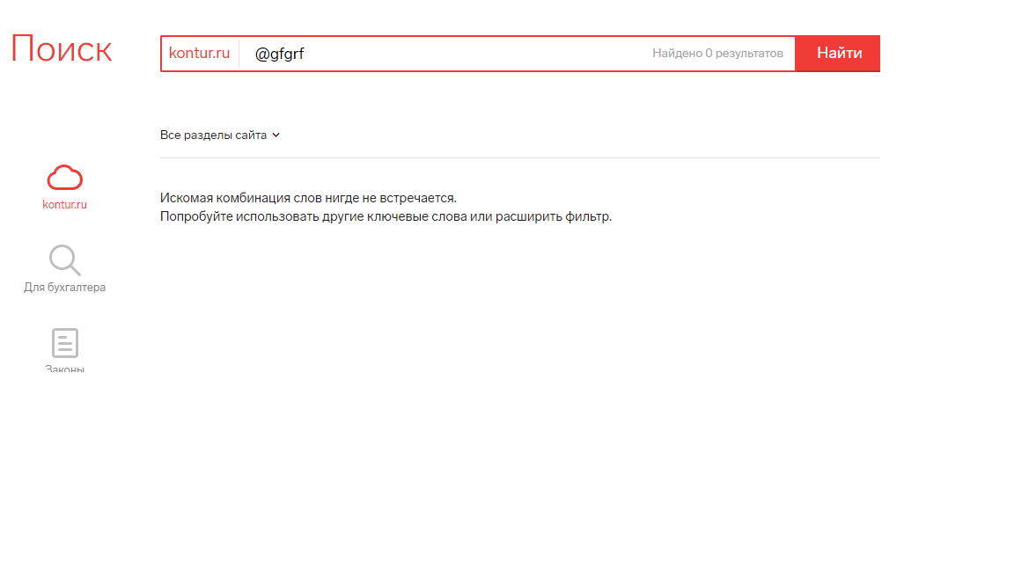 |  | Система не отображает материалы с поисковым словом
 |  |  |  | О формах, сроках и порядке составления и представления отчетности профессиональных участников рынка ценных бумаг, организаторов торговли, клиринговых организаций и лиц, осуществляющих функции центрального контрагента, а также другой информации в Центральн | В выдаче отображаются материалы с поисковым запросом
 |  |  |  | Пробел до слова и после | В выдаче отображаются материалы с поисковым запросом
5 | Когда количество результатов поиска более 10 - есть пейджинг | Открыть раздел /search | Ввести в поиск поисковое значение и нажать наити | Привер: фз, ооо
 |  |  | Нажать в боковом меню на тестируемый раздел | kontur.ru | Количество результатов поиска более 10, внизу страницы появляется пейджинг
 |  |  |  | Для бухгалтерии
 |  |  |  | Законы |  | 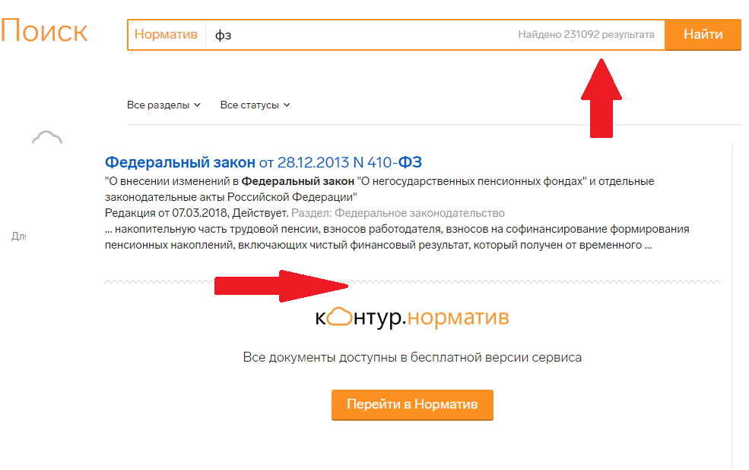 |  | Количество результатов поиска более 10, внизу страницы не появляется пейджинг (смотреть прикрепленный скрин)
 |  |  |  | Школа
 |  |  | Нажать на иконку с многоточием
 |  |  | Нажать в боковом меню на тестируемый раздел | Организации |  | 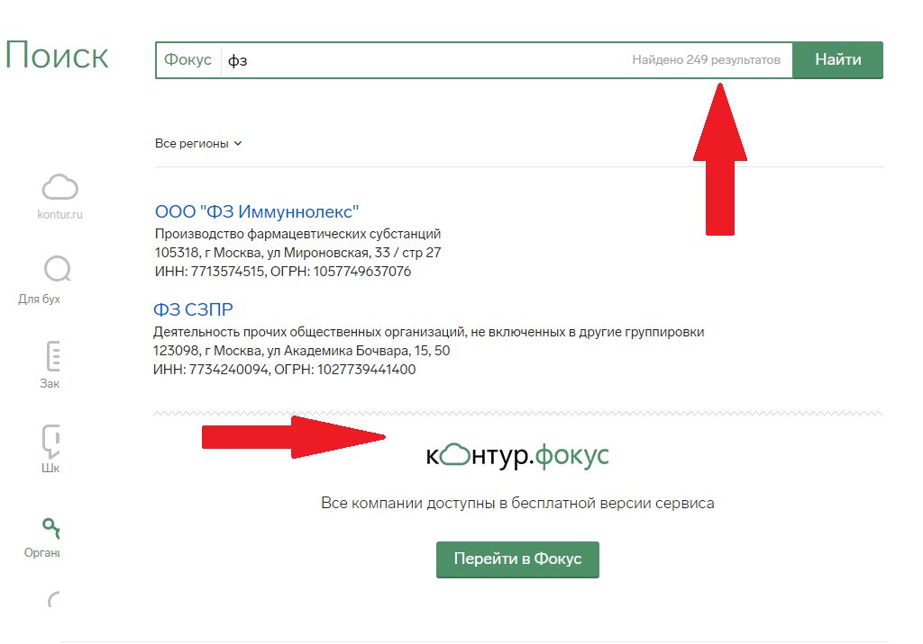 |  | Количество результатов поиска более 10, внизу страницы не появляется пейджинг (смотреть прикрепленный скрин)
 |  |  |  | Закупки |  | 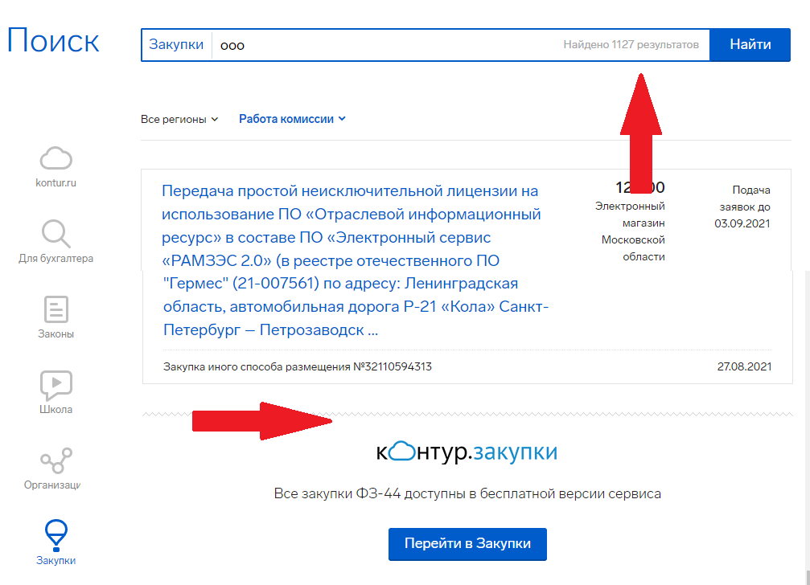 |  | Количество результатов поиска более 10, внизу страницы не появляется пейджинг (смотреть прикрепленный скрин)
6 | Когда количество результатов поиска менее 10 - нет пейджинга | Открыть раздел /search | Ввести в поиск поисковое значение и нажать наити | Пример: луд | Количество результатов менее 10, внизу старницы нет пейджинга
 |  |  | Нажать в боковом меню на тестируемый раздел | kontur.ru
 |  |  |  | Для бухгалтерии
 |  |  |  | Законы
 |  |  |  | Школа

 |  |  | Нажать на иконку с многоточием
 |  |  | Нажать в боковом меню на тестируемый раздел | Организации
 |  |  |  | Закупки
7 | Все ссылки открываются в новой вкладке | Открыть раздел /search | Пролистать страницу до футера
 |  |  | Нажать на значок VK |  | VK открывается в новой вкладке
 |  |  | Ввести в поиск поисковое слово | ООО | Ссылка на результат поиска открывается в новой вкладке
 |  |  | Клик "найти"
 |  |  | Нажать в боковом меню на тестируемый раздел | kontur.ru |  |  |  | В новой вкладке открываются только документы
 |  |  |  | Для бухгалтера |  |  |  | В новой вкладке открываются только документы
 |  |  |  | Законы
 |  |  |  | Школа
 |  |  | Нажать на иконку с многоточием
 |  |  | Нажать в боковом меню на тестируемый раздел | Организации
 |  |  |  | Закупки
8 | Каждый из блоков имеет дополнительную фильтрацию в виде выпадающих списков над результатами поиска | Открыть раздел /search | Ввести в поиск поисковое слово | бух
 |  |  | Нажать "найти"
 |  |  | Нажать в боковом меню на тестируемый раздел | kontur.ru | 1. Выпадает фильрация в виде списка 2.Выбранный пункт из выпадающего списка сортирует поиск по значению фильтра
 |  |  |  | Для бухгалтера | 1. Выпадает фильрация в виде списка 2.Выбранный пункт из выпадающего списка сортирует поиск по значению фильтра | 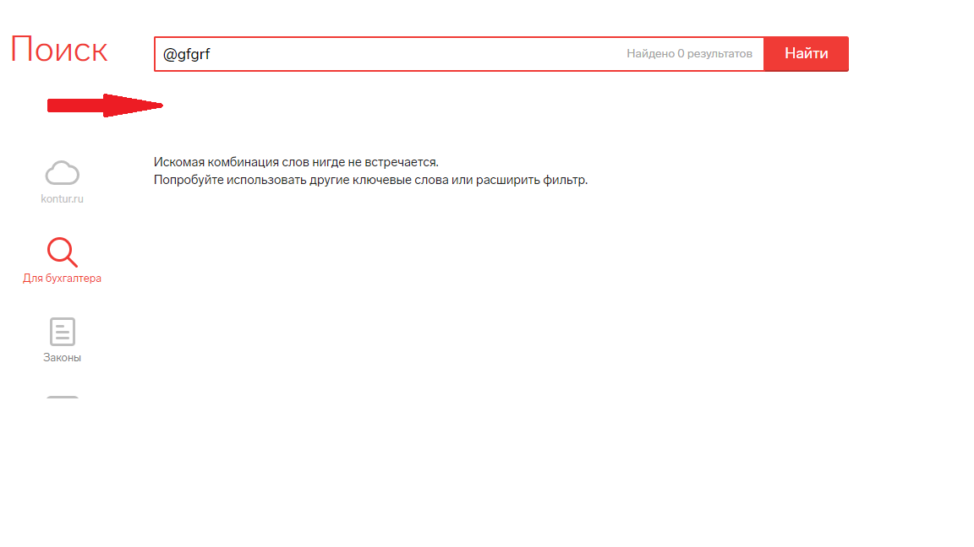 |  | В разделе "Для бухгалтеров" нет фильтрации
 |  |  |  | Законы | 1. Выпадает фильрация в виде списка 2.Выбранный пункт из выпадающего списка сортирует поиск по значению фильтра
 |  |  |  | Школа | 1. Выпадает фильрация в виде списка 2.Выбранный пункт из выпадающего списка сортирует поиск по значению фильтра
 |  |  |  |  | 1. Выпадает фильрация в виде списка 2.Выбранный пункт из выпадающего списка сортирует поиск по значению фильтра
 |  |  | Нажать на иконку с многоточием
 |  |  | Нажать в боковом меню на тестируемый раздел | Организации | 1. Выпадает фильрация в виде списка 2.Выбранный пункт из выпадающего списка сортирует поиск по значению фильтра
 |  |  |  | Закупки | 1. Выпадает фильрация в виде списка 2.Выбранный пункт из выпадающего списка сортирует поиск по значению фильтра
 |  |  | Нажать на фильтр над результатом поиска |  | Выпадает фильтрация в виде списка
9 | Отображать в вертикальном меню только первые 3 блока | Открыть раздел /search |  |  | В вертикальном меню отображается 3 иконки, остальные скрыты за многоточием | 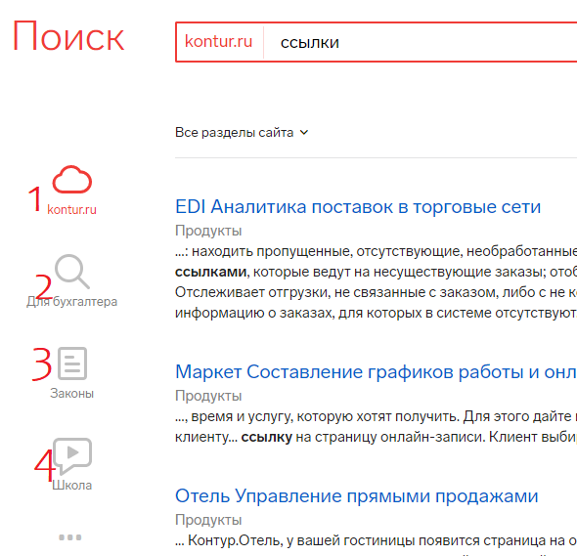 |  | В вертикальном меню отображается 4 иконки (Или значок kontur.ru не считается?)
10 | Переход между блоками осуществляется через вертикальное меню | Открыть раздел /search | Ввести в поиск поисковое слово | ссылки
 |  |  | Нажать "найти"
 |  |  | Нажать в боковом меню на тестируемый раздел | kontur.ru | 1. В выдаче отображаются материалы только от выбранного раздела 2. Подсвечен выбранный раздел в боковом меню 3. Выделены искомые слова в выдаче (кроме предлогов, союзов, частиц)
 |  |  |  | Для бухгалтеров | 1. В выдаче отображаются материалы с поисковым словом относящиеся к тестируемому разделу 2. Подсвечен выбранный раздел 3. Выделены искомые слова в выдаче
 |  |  |  | Законы | 1. В выдаче отображаются материалы с поисковым словом относящиеся к тестируемому разделу 2. Подсвечен выбранный раздел 3. Выделены искомые слова в выдаче
 |  |  |  | Школа | 1. В выдаче отображаются материалы с поисковым словом относящиеся к тестируемому разделу 2. Подсвечен выбранный раздел 3. Выделены искомые слова в выдаче

 |  |  | Нажать на иконку с многоточием
 |  |  | Нажать в боковом меню на тестируемый раздел | Организация | 1. В выдаче отображаются материалы с поисковым словом относящиеся к тестируемому разделу 2. Подсвечен выбранный раздел 3. Выделены искомые слова в выдаче
 |  |  |  | Закупки | 1. В выдаче отображаются материалы с поисковым словом относящиеся к тестируемому разделу 2. Подсвечен выбранный раздел 3. Выделены искомые слова в выдаче

